Таблица тестов
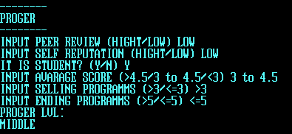
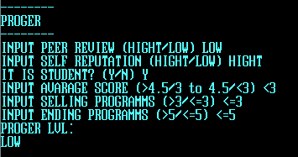
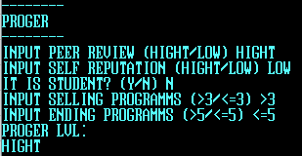
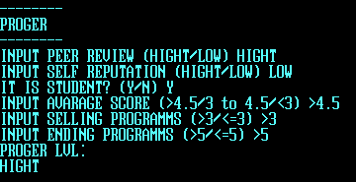
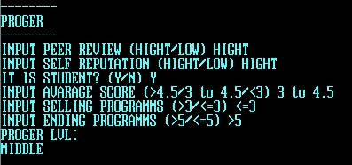
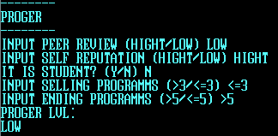
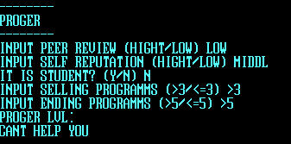
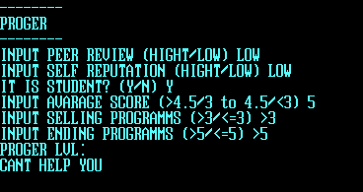
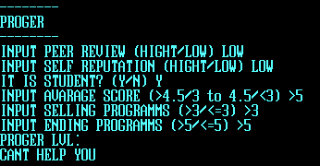
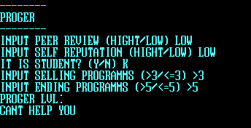
Самооценка | Оценка коллег | Репутация | Студент? | Ср.бал | квалификация | кол-во законч.пр. | кол-во прод.пр. | результат работы | опыт | уровень
Низкая | Высокая | Высокая | Нет |  | Не студент | <=5 | >3 | Высокий | Средний | Высокий
Высокая | Низкая | Низкая | Нет |  | Не студент | >5 | <=3 | Низкий | Маленький | Низкий
Высокая | Высокая | Высокая | Нет |  | Не студент | <=5 | <=3 | Низкий | Маленький | Средний
Низкая | Низкая | Низкая | Нет |  | Не студент | >5 | >3 | Высокий | Средний | Низкий
Высокая | Высокая | Высокая | Да | >4.5 | Сильный | <=5 | >3 | Высокий | Большой | Высокий
Низкая | Высокая | Высокая | Да | >4.5 | Сильный | <=5 | <=3 | Низкий | Средний | Высокий
Высокая | Низкая | Низкая | Да | от 3 до 4.5 | Средний | >5 | >3 | Высокий | Большой | Средний
Низкая | Высокая | Высокая | Да | <3 | Слабый | <=5 | <=3 | Низкий | Маленький | Средний
Низкая | Низкая | Низкая | Да | <3 | Слабый | <=5 | <=3 | Низкий | Средний | Низкий
Высокая | Низкая | Низкая | Да | от 3 до 4.5 | Средний | >5 | <=3 | Низкий | Маленький | Низкий

